Chart1
 | 1. CPU선택 | 2. 쿨러 | 3. 메인보드 | 4. 메모리 | 5. 그래픽+A6:B6 | 6. SSD (HDD) | 7. 파워 | 8. 케이스 | 총 평가 및 부품가격 인터넷 최저가 (공임 미포)
인텔 사무용 PC 약90만 빠릿한 사무용 (간단 사무, 인강, 웹서핑) | 0 | 0 | 0 | 0 | 0 | 0 | 0 | 0 | 0 | 0
AMD 사무용 PC 약90만 넉넉한 사무용 (여유로운 사무용, 영상감상) | 0 | 0 | 0 | 0 | 0 | 0 | 0 | 0 | 0
약170만 게이밍의 시작 (FHD 중사양 게이밍, 주식) - 램값 상승 80~130만원대 없음 - | 0 | 0 | 0 | 0 | 0 | 0 | 0 | 0 | 0
200~240만 FHD 고사양 게이밍 (+가정용 표준) (주식, 포토샵, 라이트룸, FHD 고사양 게이밍, 여유로운 사무용, 웹서핑, 영화감상 등등 대부분의 가정용도) | 0 | 0 | 0 | 0 | 0 | 0 | 0 | 0 | 0 | 0
 | 0 | 0 | 0 | 0 |  |  |  | 0 | 0 | 0
250 ~ 390 만원대 게이밍 및 다용도 PC (영상편집, 작곡 입문용) (FHD144 ~ 4K 60 입문 게이밍 PC, 주식(스캘핑), 포토샵, 영상편집, 다용도 사용가능 PC) (멀티성능2배, 200만원대 대비 게이밍 성능 57%상승 (단 9070 XT 이상 선택시)) | 0 | 0 | 0 | 0 | 0 |  | 0 | 0 | 0 | 0 | 0
 |  |  |  |  |  |  |  | 0 |  | 0
 |  |  |  |  |  |  | 0 | 0 | 0 | 0
280 ~ 500만대 프레임 방어 및 게이밍 위주 견적 (5070 FHD144, QHD125, 9070XT과 5070TI: QHD144~165, 4K 입문, 5080: 4K.UHD 100~120용) (주식(스윙), 포토샵, 라이트룸, 간단한 문서작업) (고주사율 모니터 쓸때 7800X3D, 9800X3D) | 0 | 0 | 0 | 0 | 0 |  | 0 | 0 | 0 | 0 | 0
 |  |  |  |  |  |  |  | 0 | 0 | 0
 |  |  |  |  |  |  | 0 | 0 | 0 | 0
500~1100만원대 전문가용 (작업용 견적) (QHD 165, 4K 렌더링, 인코딩, 영상편집, AI 등) (전문가용 PC 멀티성능이 높고 고성능 그래픽카드 장착 견적) | 0 | 0 | 0 | 0 | 0 | 0 | 0 | 0 | 0 | 0
 |  |  |  |  | 0 |  | 0 | 0 | 0 | 0
470~1200만 전문가용PC, 게이밍 최고급PC (QHD 165, 4K 최고급 게이밍PC, 전문가용 PC, 렌더링 인코딩) (200만원대 견적보다 30~90%까지 프레임 높음, 멀티성능업) | 0 | 0 | 0 | 0 | 0 | 0 | 0 | 0 | 0 | 0 | 0
 |  |  |  |  | 0 |  | 0 | 0 | 0 | 0
최고급 게이밍 PC 약 1500만 (꿈의 PC) | 0 | 0 | 0 | 0 | 0 | 0 | 0 | 0 | 0 | 0

Sheet1
 | 인텔 사무용 PC 약90만 빠릿한 사무용 (간단 사무, 인강, 웹서핑) | AMD 사무용 PC 약90만 넉넉한 사무용 (여유로운 사무용, 영상감상) | 약170만 게이밍의 시작 (FHD 중사양 게이밍, 주식) - 램값 상승 80~130만원대 없음 - | 200~240만 FHD 고사양 게이밍 (+가정용 표준) (주식, 포토샵, 라이트룸, FHD 고사양 게이밍, 여유로운 사무용, 웹서핑, 영화감상 등등 대부분의 가정용도) |  | 250 ~ 390 만원대 게이밍 및 다용도 PC (영상편집, 작곡 입문용) (FHD144 ~ 4K 60 입문 게이밍 PC, 주식(스캘핑), 포토샵, 영상편집, 다용도 사용가능 PC) (멀티성능2배, 200만원대 대비 게이밍 성능 57%상승 (단 9070 XT 이상 선택시)) |  |  | 280 ~ 500만대 프레임 방어 및 게이밍 위주 견적 (5070 FHD144, QHD125, 9070XT과 5070TI: QHD144~165, 4K 입문, 5080: 4K.UHD 100~120용) (주식(스윙), 포토샵, 라이트룸, 간단한 문서작업) (고주사율 모니터 쓸때 7800X3D, 9800X3D) |  |  | 500~1100만원대 전문가용 (작업용 견적) (QHD 165, 4K 렌더링, 인코딩, 영상편집, AI 등) (전문가용 PC 멀티성능이 높고 고성능 그래픽카드 장착 견적) |  | 470~1200만 전문가용PC, 게이밍 최고급PC (QHD 165, 4K 최고급 게이밍PC, 전문가용 PC, 렌더링 인코딩) (200만원대 견적보다 30~90%까지 프레임 높음, 멀티성능업) |  | 최고급 게이밍 PC 약 1500만 (꿈의 PC)
1. CPU선택 | 1. 인텔 코어i3-14세대 14100 (벌크 + 쿨러) 13100: 벌크+쿨러 품절 12100: 벌크+쿨러 25만 1번:237,510원 | 1. AMD 라이젠5-4세대 5500GT (세잔) (멀티팩) AMD 라이젠5-4세대 5600G (4650G 단종, 55 56성능 동일) 1번:204,660원 (5600G: 22.2) | 1. 인텔 코어i5-14세대 14400F (벌크) 12400는 6코어, 13400~12600K는 10코어(6+4) 클럭차이만 있음 1번:230,500원 (124F:20, 134F:24) | 1. AMD 라이젠5-6세대 9600X 2. AMD 라이젠7-5세대 7800X3D (78X3D 가격이 올랐어도 살만함!) (7600X~7400F는 5060커버 안되요) 1번:287,530원 2번:440,160원 | 1. 인텔 코어i5-13세대 13600KF (벌크) (RC1900N 필수!! 기본쿨러 없음) 2. 인텔 코어i5-14세대 14600KF 1번:359,600원, 2번:397,490원 | 1. 인텔 코어 울트라5 시리즈2 250K Plus (애로우레이크 리프레시) or 250KF 벌크(정품품절) 2. 인텔 코어 울트라7 시리즈2 270K Plus (애로우레이크 리프레시) (정품) - 265K, 245K, 285K는 가성비로 상대가 되지 않습니다!! (4월말에 250KF 재입고) (울트라 시리즈2는 DDR4 메모리 사용이 불가능합니다!! D4 메모리 활용하실분은 왼쪽 견적 참조!) 1번:KF벌크 329,670원(정품K:379,970) 2번: 537,760원(벌크:523,330) |  |  | 1. AMD 라이젠7-6세대 9800X3D (멀티팩(정품)) -> 프레임 방어가 중요한 분을 위한 CPU 2. AMD 라이젠7-5세대 7800X3D (라파엘) (멀티팩(정품)) -> 9070XT에 어울리는 CPU - 이번달은 7500X3D는 78의 가격 하락으로 패스 가성비 구림 (35라도 가성비 구림)- (게이밍 성능 순위 9800X3D > 7800X3D >>넘을수 없는 차원의 벽>> 9700X > 9600X >> 7500F) 1번:661,480원, 2번:440,160원, (*9070XT와 5070TI 이상 GPU는 CPU영향이 커서 CPU 내려가지 마세요) |  |  | 1. 인텔 코어 울트라7 시리즈2 270K Plus (정품) / (벌크) 285K보다 8% 게이밍 성능 높고 작업 성능 동일!! 가격은 265K와 비슷 (작업 '가성비' 우선일때, 게임과 작업 둘다 잡아야될땐 AMD쪽 가세요) 1번:537,760원(벌크:523,330원) |  | 게이밍: 1. AMD 라이젠7-6세대 9800X3D / 9850X3D (멀티팩(정품)) 작업+게이밍: 2. AMD EPYC 4585PX or 9950X3D2 (9950X는 작업위주, 9800X3D게이밍위주, 9950X3D는 둘다!) 1번:661,480(774,940)원, 2번:955,940(152만원) (*9950X보다 9950X3D가..) |  | 1. AMD 라이젠7-6세대 9850X3D (멀티팩(정품)) 2. AMD 라이젠9-6세대 9950X3D2 (순수 게이밍은 9850X3D가 우위) 1번:774,940원 2번: 약 152만
2. 쿨러 | 기본쿨러 써도 문제없음!! | 기본 쿨러 써도 문제없음 다만 소음이 신경쓰인다면 -> (DEEPCOOL AG400 G2 23,000원 짜리 쿨러추가!!) | (쿨러 필수) 잘만 CNPS9X OPTIMA II RGB or DEEPCOOL AG400 G2 1번:18,840원, 2번:23,000원 | 7800X3D용) DEEPCOOL AG620 G2 9600X용) AG400 G2, PALADIN 400 (78X3D는 더 낮은 쿨러 비추천) 1번:39,970원, 2번:23,000원 | 3RSYS Socoool RC1900N 솔더링 DEEPCOOL AG620 G2 (듀얼타워 대장급 공랭쿨러 필요) 1번:79,200원, 2번:39,970원 | 250K) DEEPCOOL AG620 G2 or 3RSYS Socoool RC1400 Quiet 쌍철봉 (낮은 워크로드에서는 싱글타워도 가능) 270K) *낮은 워크로드에서 사용할것 3RSYS Socoool RC1900N 솔더링 (*200~220W TDP 제한) 270K) 잘만 ALPHA II A36 or CORSAIR NAUTILUS 360 RS or MASTERLIQUID 360 ATMOS II (270K에 일반적 추천) AG620 G2:39,970원, RC1400:39,750원, RC1900N:79,200 ATMOS:181,770 or COR360:144,540 or 잘만 A36:119,350원 |  |  | 7500X3D 용 (78X3D, 98X3D에 사용 금지) 싱글 타워) DEEPCOOL AG400 G2 (가성비) 7800X3D) DEEPCOOL AG620 G2 or RC1900N, 작업 겸용시 & 어항형 케이스일때: 잘만 Alpha II A36 7800X3D, 9800X3D *추천제품) 3RSYS Socoool RC1900N 솔더링, RC1920 & 작업 겸용시 360 ATMOS II AG400 G2:23,000원, AG620:39,970원, RC1900N:79,200원, 아트모스2:181,770원, 잘만 Alpha II:119,350원 |  |  | 발키리 B360 LCD ARGB (블랙) (가성비) 잘만 ALPHA II DS A36, MASTERLIQUID 360 ATMOS II (중급, 추천 제품) CORSAIR iCUE LINK TITAN 360 RX, NZXT Kraken Plus 360 (고급) 1번:119,910원, 2번:169,400원, 3번:257,330원, 247,470원(논LED 크라켄) |  | 9800X3D, 9950X3D/2 수랭) MASTERLIQUID 360 ATMOS II (중급. 가성비) 9950X3D/X3D2) NZXT Kraken Plus 360, MASTERLIQUID 360 ATMOS II LCD 9800X3D, 9900X3D 공랭) RC1900 , NOCTUA NH-D15 G2 (저소음) 1번:181,770원, 2번:247,470/ 200,390원, 3번:79,200원 D15:259,600원 |  | 1)NOCTUA NH-D15 G2 LBC (9800X3D용 공랭) 2)TRYX PANORAMA 3D SE 360 (화이트) 1번:259,600원 2번:420,480원
3. 메인보드 | 1. GIGABYTE H610M H V2 D4 2. ASUS PRIME H610M-A D4 (2번 USB 10G, M.2 2개, 방열판) 1번:91,180원, 2번:108,300원 | 1. ASUS PRIME A520M-A II 2. ASUS PRIME A520M-K (1번 램슬롯4, 전원부 방열판) 1번:87,990원, 2번:65,910원 | 1. GIGABYTE B760M DS3H D4 2. ASUS PRIME H610M-A D4 (B760은 램슬롯4개.. 차후 업글!) 1번:137,720원, 2번:108,300원 | 1. ASUS PRIME B650EM-A 2. TUF Gaming B850M-PLUS II 3. TUF Gaming B650EM-E WIFI 142,640원, 244,840원, 182,760원 | 1. GIGABYTE B760M AORUS ELITE D4 GEN5 (현시점 13600KF 가능한 유일한 DDR4 보드, 그외 B760은 성능저하있음) 190,060원 | 1. ASUS ROG STRIX B860-G GAMING WIFI (박격포 보다 한단계 윗급, B보드 최강자) 2. GIGABYTE B860M AORUS ELITE (사운드 칩 및 확장성이 구려지나 확연하게 저렴. 박격포 동급, 가성비) 3.GIGABYTE Z890 AORUS ELITE WIFI7 (확장성 업, CPU오버 지원) 4. MSI MEG Z890 유니파이-X (오버클럭 전용 보드) 1번:299,490, 2번:242,650원, 3번:368,350원, 4번:713,730원 |  |  | (78X3D, 98X3D) 1. TUF Gaming B850M-PLUS II or ASUS ProArt B850-CREATOR WIFI NEO STCOM 2. GIGABYTE X870E AORUS ELITE X3D, GIGABYTE X870E AORUS ELITE X3D ICE (흰색보드) 3. MSI MPG X870E 카본 WIFI (X870E중에 고급) 4. GIGABYTE X870E AORUS PRO X3D ICE (고급 중 흰색) 1번: 터프 II:244,840원, 프로아트:385,440원, 2번:460,160원, ICE:457,760원, 3번:684,380원, 4번:632,850원 |  |  | 1. GIGABYTE Z890 AORUS ELITE WIFI7 (270K용 가성비 Z보드) 2. ASUS ROG STRIX B860-G GAMING WIFI (270K 용 가성비 B 보드) 3. MSI PRO Z890-A WIFI (가성비 2) 4. ASUS ROG MAXIMUS Z890 APEX (오버용) (Z 보드 저가형들 AYW, UD, PRO RS, Pro-A 보다 B860-G가 더 좋습니다) 1번:368,350원, 2번:299,490원, 3번:396,760원, 4번:722,480원 |  | 1. ASUS ProArt B850-CREATOR WIFI NEO, ASUS TUF Gaming B850-PLUS WIFI 2. GIGABYTE X870E AORUS ELITE X3D, GIGABYTE X870E AORUS ELITE X3D ICE 3. GIGABYTE X870E AORUS PRO X3D ICE, 4. CROSSHAIR X870E HERO (고급) 1번:385,440/326,920원, 2번:460,160원, 3번:632,850원, 4번:978,240원 |  | 1. GIGABYTE X870E AORUS MASTER X3D ICE 1번: 861,770원 (글레셜 품절이라..)
4. 메모리 | 1. ESSENCORE KLEVV DDR4-3200 8G X 2ea 2. ESSENCORE KLEVV DDR4-3200 16G X 2ea (32G 갈때 2번) 3. 마이크론 Crucial DDR4-3200 CL22 (8~16G 1,2번이 비쌀때) 8x2:215,120원, 16x2:402,020원 | 1. ESSENCORE KLEVV DDR4-3200 8G X 2ea 2. ESSENCORE KLEVV DDR4-3200 16G X 2ea (32G 갈때 2번) 3. 마이크론 Crucial DDR4-3200 CL22 (8~16G 1,2번이 비쌀때) 8x2:215,120원, 16x2:402,020원 | 1. ESSENCORE KLEVV DDR4-3200 8G X 2ea 2. ESSENCORE KLEVV DDR4-3200 16G X 2ea 3. 마이크론 Crucial DDR4-3200 CL22 16G X 2ea 1번: 22만, 2번:40만, 3번:41만 | 1. ADATA DDR5-5600 CL46-45-45 16GB X 2ea 2. GeIL DDR5-5600 CL46 PRISTINE V or ESSENCORE KLEVV DDR5-5600 CL46 3. ESSENCORE KLEVV DDR5-6000 CL30 FIT V (듀닝램) 643,560원, 633,800원, 684,380원 | *주의: 9600X와 7800X3D 등은 DDR4 메모리 사용이 불가함 여기램 넣지말것! 1. ESSENCORE KLEVV DDR4-3200 2. 마이크론 Crucial DDR4-3200 CL22 3. TeamGroup T-Force DDR4-3600 CL18 Delta (램용량은 16GB X 2ea = 32GB 추천) 402,020원, 410,980원, 450,340원 | 1. ADATA DDR5-5600 CL46-45-45 16GB X 2ea (노멀하게 사용 무난한 메모리) 2. ESSENCORE KLEVV DDR5-5600 CL46 (AMD 에디션 사면 안됨!) X 2ea (노멀/OC 사용) 3. GeIL DDR5-5600 CL46 PRISTINE V (노멀 사용) 4. SK하이닉스 DDR5-5600 (16GB) (불량낮음!) 5. 마이크론 Crucial DDR5-5600 CL46 6. ADATA DDR5-6000 CL30 LANCER BLADE (XMP 메모리) 7. TeamGroup T-CREATE DDR5-7200 CL34 EXPERT (고클럭 프레임 방어용) 16GB X 2ea 8. ESSENCORE KLEVV DDR5-7200 CL34 CRAS V RGB ROG (고클럭 프레임 방어용) 24GB X 2ea 1번:643,560원, 2번:653,620원, 3번:633,800원, 4번:737,780원, 5번:677,680원, 6번:739,090원, 7번:81만, 8번:100만 |  |  | 1. ADATA DDR5-5600 CL46-45-45 16GB X 2ea (노멀하게 사용 무난한 메모리) 2. ESSENCORE KLEVV DDR5-5600 CL46 X 2ea, 3. GeIL DDR5-5600 CL46 PRISTINE V X 2ea (기본사용) 4. 마이크론 Crucial DDR5-5600 CL46 X 2ea (노멀 사용), 5. SK하이닉스 DDR5-5600 (오버,노멀) 6. ESSENCORE KLEVV DDR5-6000 CL30 FIT V 패키지 서린 (16 X 2ea) (EXPO 자동 오버용 램/인텔 사용금지) 7. ADATA DDR5-6000 CL30 LANCER BLADE RGB 블랙 패키지 (24 X 2ea = 48G 튜닝램) (*AM5 시스템에서 6000 초과의 메모리는 맴컨 메모리 비율 변경으로 성능이 하락합니다 6000>7200 일 정도로 하락) 1번:643,560원, 2번:653,620원, 3번:633,800원, 4번:677,680원, 5번:737,780원, 6번:684,380원, 7번:934,190원 |  |  | 1. ADATA DDR5-5600 CL46 LANCER BLADE (32GB x2) (노멀, 간단OC) 2. 마이크론 Crucial DDR5-5600 CL46 (32G x2) (노멀) -> (64 X 2) 3. TeamGroup DDR5-5600 CL46 Elite (32Gx2) (노멀, 간단OC) 4. ESSENCORE KLEVV DDR5-6000 CL30 CRAS V RGB 패키지 (64GB(32Gx2)) 5. G.SKILL DDR5-5600 CL40 RIPJAWS S5 J (96GB) (고용량 필요시) 6. ADATA DDR5-5600 CL46-45-45 (64Gx2) 6번:282만 풀뱅시 램속도 하락 1번:1,234,640원(32x2), 2번:122만, 3번:132만, 4번:157만(32x2), 5번:222만(96G) |  | 1. ADATA DDR5-5600 CL46 or ESSENCORE KLEVV DDR5-5600 CL46 (노멀) 2. 마이크론 Crucial DDR5-5600 CL46 (저렴) or SK하이닉스 DDR5-5600 (OC 비쌈) 3. ESSENCORE KLEVV DDR5-6000 CL30 CRAS V RGB 패키지 (32GB, 64GB)(튜닝램) 4. ESSENCORE KLEVV DDR5-6000 CL30 CRAS V RGB (48GB) (튜닝램2) 5. G.SKILL DDR5-5600 CL40 RIPJAWS (96GB) (고용량램) , 6. 마이크론 64G X2 (*6000 초과의 메모리는 맴컨 메모리 비율 변경으로 성능이 하락 6000>7200) 1번:65만/126만 2번:68만/122만 3번:157만(64GB) 4번:101만(48GB) 5번:222만 |  | 1. ESSENCORE KLEVV DDR5-6000 CL30 CRAS V RGB WHITE (64GB) (호환되는 무난한 EXPO 메모리) 1번: 1,576,620원
5. 그래픽+A6:B6 | 내장 그래픽 (UHD 730,630) H610M H: D-SUB , HDMI H610M-A : D-SUB , HDMI, DP (롤도 옵션타협이 필요함 게이밍은 부적합 화면 표시용!) | 내장 그래픽 (베가7) HDMI, DP, D-SUB (A520M-A II) HDMI, D-SUB (A520M-K) (대략 1030과 비슷한 내장그래픽 롤, 오버워치 하옵 살살돌아감) | 1. GAINWARD 지포스 RTX 5050 고스트 (5060급은 CPU 급이 안맞음) 2. ZOTAC GAMING 지포스 RTX 5050 Twin Edge (7600, 6600은 가성비가 더 구림) 1번:431,740원, 2번:436,110원 | 1. GAINWARD 지포스 RTX 5060 Ti 고스트 D7 8GB, MANLI 지포스 RTX 5060 Ti Nebula V2 D7 8GB (*CPU, 7800X3D 또는 9600X 이상 권장) 2. ZOTAC GAMING RTX 5060 Twin Edge OC, PALIT RTX 5060 DUAL OC 3. 9060/9060XT는 현시점에서 가성비가 별로임 그래서 제외! (성능차이 참고: 5060TI 100%, 5060 87.4%, 9060 78.9% 가성비 1픽 60Ti) 1번:584,760/ 595,690원, 2번:505,820/ 520,930원 |  | 1. ASRock RX 9070 XT CHALLENGER D6, XFX 라데온 RX 9070 XT SWIFT (가성비 QHD144, 4K입문, 작업용 아닐때!) 2. COLORFUL 지포스 RTX 5070 Ti BATTLE AX, MANLI 지포스 RTX 5070 Ti Gallardo OC (QHD144, 4K입문) 3. ZOTAC GAMING 지포스 RTX 5070 SOLID OC, MANLI 지포스 RTX 5070 Nebula D7 12GB (250K용, QHD 120) 4. GAINWARD 지포스 RTX 5060 Ti 고스트 D7 8GB, MANLI 지포스 RTX 5060 Ti Nebula V2 D7 8GB (FHD 144) 9070XT, 5070TI에 250K, 270K는 순수 게이밍으로는 비추, 순수 게이밍 유저는 AMD 7800X3D, 9800X3D로 1번:1,021,960/1,126,500원, 2번:1,560,810원/1,620,500원, 3번:1,000,090/994,640원, 4번: 약60만 |  |  | 1. ASRock RX 9070 XT CHALLENGER D6, XFX 라데온 RX 9070 XT SWIFT (가성비 QHD144, 4K입문, 작업용 아닐때!) 2. COLORFUL 지포스 RTX 5070 Ti BATTLE AX, MANLI 지포스 RTX 5070 Ti Gallardo OC (QHD144, 4K입문) 3. ZOTAC GAMING 지포스 RTX 5070 SOLID OC, MANLI 지포스 RTX 5070 Nebula D7 12GB (78/98용, QHD 120) 4. GAINWARD 지포스 RTX 5060 Ti 고스트 D7 8GB, MANLI 지포스 RTX 5060 Ti Nebula V2 D7 8GB (FHD 144) 5. ASUS PRIME RTX 5080 D7 16GB, MSI RTX 5080 뱅가드 SOC D7 16GB 하이퍼프로져 (4K 100프레임) 1번:1,021,960/1,126,500원, 2번:1,560,810원/1,620,500원, 3번:1,000,090/994,640원, 4번: 약60만, 5번:213/230만 |  |  | 1. MANLI 지포스 RTX 5070 Ti Gallardo OC (QHD165, AI) 2. MSI 지포스 RTX 5080 뱅가드 SOC D7 16GB 하이퍼프로져 (QHD 200, 4K입문, AI) 3. RX 9070 XT (순수 게이밍시) 1번:1,620,500원, 2번:2,298,410원 | 4. RTX 5090 종류 무관 구할수 있는 제품중 가장 저렴한것! (5090 씨가 마름.. ) 5. GPU 가속이 필요 없는 작업시 RTX 5060Ti 8G 4번: 최소 700만, 5번: 약 60만 | 1. 이엠텍 지포스 RTX 5070 Ti MIRACLE WHITE D7 16GB (QHD165, AI) 2. MSI RTX 5080 뱅가드 SOC D7 16GB 하이퍼프로져 (QHD 200, 4K입문, AI) 3. RX 9070 XT (순수 게이밍시) 1번:1,656,740원, 2번:2,298,410원 | 4. RTX 5090 종류 무관 구할수 있는 제품중 가장 저렴한것! *(벤투스 제외) 5. GPU 가속이 필요 없는 작업시 RTX 5060Ti 8G (5090급 9800X3D 추천) 4번: 최소 700만, 5번: 약 60만 | 1. ASUS ROG Astral 지포스 RTX 5090 WHITE OC D7 1번:8,744,010원
6. SSD (HDD) | 1. 삼성전자 980 M.2 NVMe 2. 삼성전자 PM9A1 (500GB) (데이터가 중요한 사무용 신뢰도가 높은 SSD를 사용할것) 1번:272,660원, 2번:256,860원 | 1. 삼성전자 980 M.2 NVMe 2. 삼성전자 PM9A1 (500GB) (데이터가 중요한 사무용 신뢰도가 높은 SSD를 사용할것) 1번:262,030원, 2번:255,770원 | 1. SK하이닉스 Gold P31 M.2 NVMe (1TB) 2. Western Digital WD BLACK SN850X M.2 NVMe (1TB) 1번:349,770원, 2번:370,880원 | 1. Western Digital WD BLACK SN850X M.2 NVMe 1TB (낮은 불량율 1티어 3대장 제품중에는 조금 낮은 스팩(낸드 112단)이오나 컨트롤러가 받쳐줘서 3대장에 당당히 올라간 제품) 2. SK하이닉스 Platinum P41 M.2 NVMe (1TB) (불량율이 무척 낮고 (약0.1~0.05%) 메인 SSD로 사용시 간혹 쓰기 속도 하락이 있으나 랜덤 읽기/쓰기 속도 준수한 SSD) 3. 삼성전자 990 PRO M.2 NVMe 1T (*삼성 990 EVO 아님 주의 P41과 비슷한 매우낮은 불량율, 캐싱 구간 끝난 후 4.0 제품중에서는 탑티어급 쓰기속도 유지율) 4. SK하이닉스 Gold P31 M.2 NVMe (1TB) (PCIE 3.0 불량/발열 낮은 신뢰도가 높은 제품, 노트북 UM PC 등의 저전력 기기에 쓰기에도 좋은 가성비 제품) 5. 삼성전자 PM9A1 M.2 NVMe (980 PRO OEM), 6. (E18 컨트롤러 들어간 제품군 등등) 1번:370,880원(1TB)(2T=57만), 2번440,640원(1TB)(2T=63만), 3번:428,150원(1TB)(2T=66만), 4번:349,770원(1TB), 5번:352,000원(1TB) (컨트롤러가 알파이자 오메가인데.. 다른 브랜드 제품군은 대부분 파이슨-이노그릿-실리콘모션-리얼텍 등등 다소 품질이 아쉬운 컨트롤러를 사용함) |  |  |  |  |  |  |  | 1. SK하이닉스 Platinum P41 M.2 NVMe (2TB) (고품질 고성능 SSD) 2. Western Digital WD BLACK SN850X M.2 NVMe (2TB) (무난한 제품) 3. 삼성전자 990 PRO M.2 NVMe (2TB) (불량율이 낮은 SSD) 4. 마이크론 Crucial T500 M.2 NVMe (2TB) (고성능/ 고발열 SSD / 1-2품절일때) 1번632,490원, 2번:567,210원, 3번:657,000원, 4번:535,580원 |  | 1. SK하이닉스 Platinum P41 M.2 NVMe (2TB) (고품질 고성능 SSD) 2. Western Digital WD BLACK SN850X M.2 NVMe (2TB) (무난한 제품) 3. 삼성전자 990 PRO M.2 NVMe (2TB) (불량율이 낮은 SSD) 4. 마이크론 Crucial T500 M.2 NVMe (2TB) (고성능/ 고발열 SSD) 1번:632,490원, 2번:567,210원, 3번:657,000원, 4번:535,580원 |  | 1. SK하이닉스 Platinum P41 M.2 NVMe (2TB) + (2TB) 1번:632,490원 X 2ea (1,264,980원)
7. 파워 | 1. 마이크로닉스 Classic II 풀체인지 500W 80PLUS BRONZE 2. FSP HYPER K PRO 500W 브론즈 ATX3.1 (FSP 수입사 변경: 렉스쿨컴퍼니) 1번:55,850원, 2번:56,940원 | 1. 마이크로닉스 Classic II 풀체인지 500W 80PLUS BRONZE 2. FSP HYPER K PRO 500W 브론즈 ATX3.1 (FSP 수입사 변경: 렉스쿨컴퍼니) 1번:55,850원, 2번:56,940원 | 1. 마이크로닉스 Classic II 풀체인지 500W 80PLUS BRONZE 2. FSP HYPER K PRO 500W 브론즈 ATX3.1 1번:55,850원, 2번:56,940원 | 1. 마이크로닉스 Classic II 풀체인지 600W 80PLUS실버 ATX3.1 2. FSP HYPER K PRO 600W 브론즈 ATX3.1 3. 마이크로닉스 Classic II 풀체인지 700W 80PLUS브론즈 ATX3.1 4. 마이크로닉스 Classic II 750W 80PLUS골드 풀모듈러 (입문용 골드!) (1-2만원 가량 더 저렴한 제품들도 있으나 대체적으로 품질이 크게하락) 1번:65,160원, 2번:67,890원, 3번:84,320원, 4번: 127,020원 |  | 0. SuperFlower SF-850F14XG LEADEX VII (GX와 더불어 골드 탑티어 고품질) 1. 시소닉 NEW FOCUS V4 GX-850 GOLD 풀모듈러 ATX3.1 2. 마이크로닉스 Classic II 850W 80PLUS골드 풀모듈러 ATX3.1 3. Classic II 750W 80PLUS골드 풀모듈러 ATX3.1 (60Ti, 70 만) 4. 마이크로닉스Classic II 풀체인지 700W 80PLUS브론즈 ATX3.1(60TI,70 만) 197,540원 1번:213,450원, 2번:145,640원, 3번:127,020원, 4번:84,320원 |  | 5. SuperFlower SF-1000F14XG LEADEX VII GOLD ATX3.1 6. 시소닉 NEW FOCUS V4 GX-1000 GOLD 풀모듈러 ATX3.1 (5-6번은 차후 업그레이드용!) 1번:228,090원, 2번:264,450원 | 1. 시소닉 NEW FOCUS V4 GX-850 ATX3.1 (9070XT, 5070TI, 5080 용) 2. SuperFlower SF-850F14XG LEADEX VII (9070XT, 5070TI, 5080 용) 3. FSP HYDRO G PRO 850W 80PLUS골드 풀모듈러 ATX3.1 (70XT, 80용) 4. 마이크로닉스 Classic II 750W 80PLUS골드 풀모듈러 ATX3.1 (70,60TI) 5. 마이크로닉스 Classic II 850W 80PLUS골드 풀모듈러 ATX3.1 (70TI, 80) 1번:213,450원, 2번:197,540원, 3번:188,890원, 4번:127,020원, 5번:14.6만 |  | 5080 용 넉넉한 파워 or 업글용! 5. SuperFlower SF-1000F14XP LEADEX VII PRO PLATINUM 블랙 6. SuperFlower SF-1200F14XP LEADEX VII PRO PLATINUM (업글용) 1번:262,260원, 2번:306,060원 | 5070TI, 5080, 9070XT 용 추천파워 1. 시소닉 NEW FOCUS V4 GX-850 ATX3.1 2. SuperFlower SF-850F14XG LEADEX VII GOLD ATX3.1 1번:213,450원 2번:197,540원 | 5090 용 추천파워!! 3. SuperFlower SF-1200F14XP LEADEX VII PRO PLATINUM 3.1 4. 마이크로닉스 Classic II 1300W 80PLUS 플래티넘 ATX3.1 1번:306,060원 2번:294,560원 | 5070TI, 5080, 9070XT 용 추천파워 1. 시소닉 NEW FOCUS V4 GX-850 GOLD 풀모듈러 ATX3.1 2. SuperFlower SF-850F14XG LEADEX VII GOLD ATX3.1 1번:213,450원 2번:197,540원 | 5090 존버용 추천파워!! 1. SuperFlower SF-1200F14XP LEADEX VII PRO PLATINUM 3.1 2. 시소닉 VERTEX GX-1200 GOLD 풀모듈러 ATX3.1 1번:306,060원 2번:396,390원 | 1. SuperFlower SF-1200F14XP LEADEX VII PRO PLATINUM 화이트 ATX3.1 1번:306,060원
8. 케이스 | 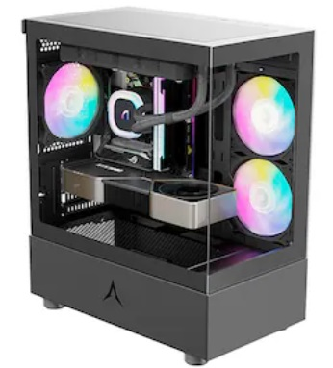 앱코 U20M 큐빅 미니 가격: 35,150원 (40,410원) (40~100만원대 까지만 쓰세요) | 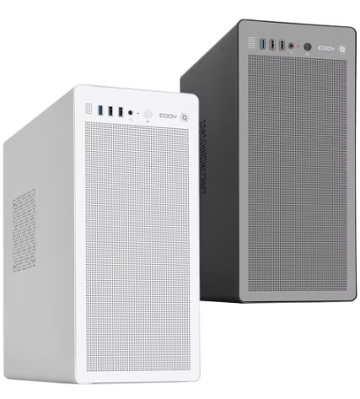 EDDY A0 가격: 26,180원 (29,240원) (가격대비 탄탄한 사무용 케이스) | 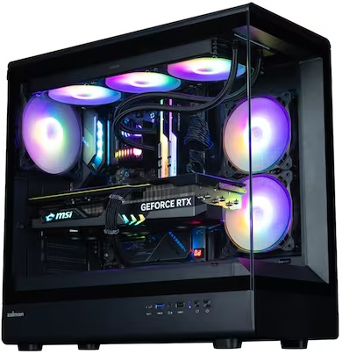 잘만 N30 백사십 가격: 43,080 (화이트:47,390)원 (가성비 어항케이스!) | 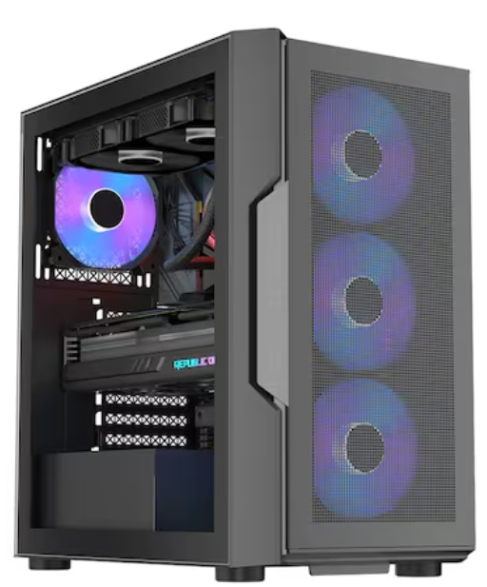 1stPlayer T7-P (블랙) 가격: 41,070원 (화이트: 43,700원) (팬 6개 장착, 먼지필터 쓸만함) (LED 온오프) | 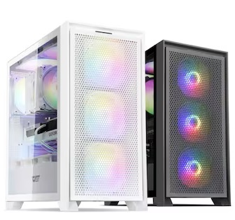 darkFlash DRX70 MESH RGB 강화유리 가격: 54,130원 (57,220원) (저소음 모드, LED 온오프 있음) | 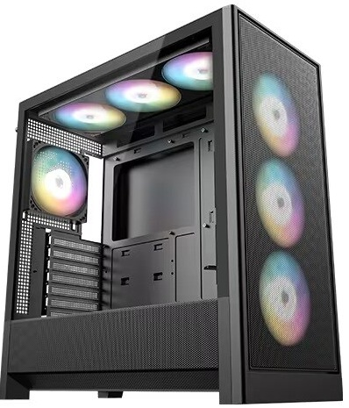 DAVEN D7 Mesh 세븐팬 가격: 52,890원 (화이트: 60,450원) (팬 7개 / LED 온오프) | 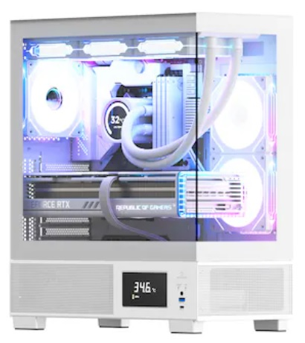 아이구주 VENTI P5000L (수랭권장) 가격: 71,500원 (블랙: 67,890원) (수랭에 적합, 공랭시 GL120 PWM ARGB 팬 추가 구매 2~3개 요망) | 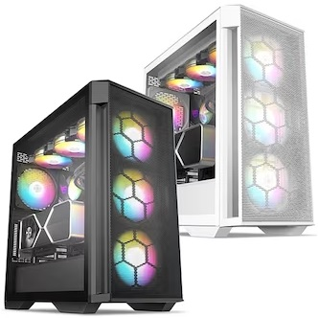 BRAVOTEC GUARDIAN 3100M V2 타이탄 글래스 가격: 89,790원, 99,100원 (수랭, 공랭OK) (소음살짝, 쿨링 좋음, LED 연동) | 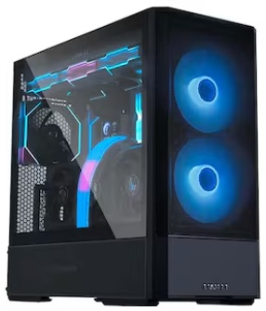 리안리 LANCOOL 207 가격: 109,330원, 116,420원 (수랭, 공랭OK) (그래픽카드 온도를 내리는 케이스) | 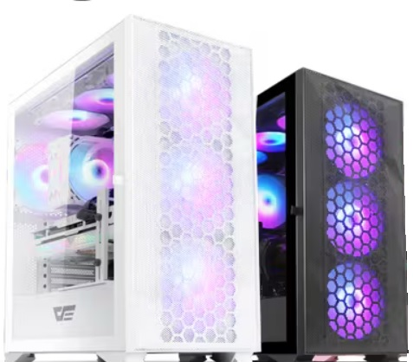 darkFlash DLX21 RGB MESH 강화유리 (화이트/블랙) 가격: 102,300/ 96,360원 (수랭,공랭 OK) (조립 편함, 강판 두꺼운편, 소음대비 쿨링 괜찮은편) | 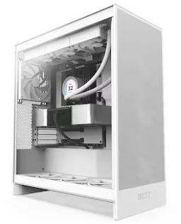 NZXT H7 Flow V2 가격: 197,100원 (공랭,수랭 OK) (마감 좋음! 깔끔한 디자인) | 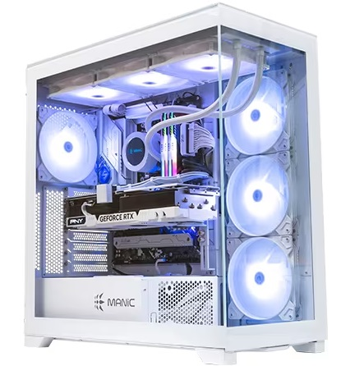 마이크로닉스 ML-420 View BTF (화이트) 가격: 151,800원 (수랭용 권장!!) (상단 420 라디 장착가능, 메쉬 타입도 있습니다) | 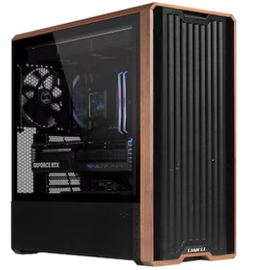 리안리 LANCOOL 217 (7월 입고) 가격: 200,670원 (공랭, 수랭OK, 화이트있음) (우드느낌, 그래픽카드 쿨링 좋음) | 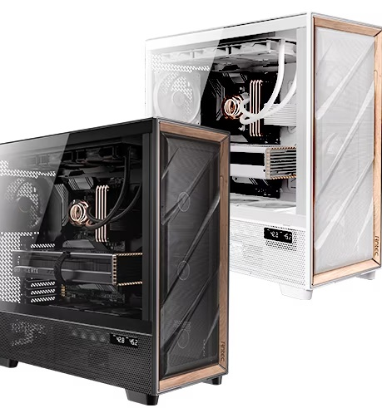 Antec FLUX PRO MESH 가격: 259,600원/ 270,600원 (공랭/수랭) | 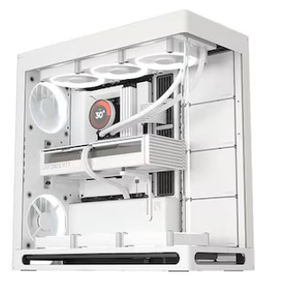 HAVN HS 420 가격: 295,110원 /블랙품절 (수랭 OK) (고급진 마감, 어항치고 쿨링 준수) | 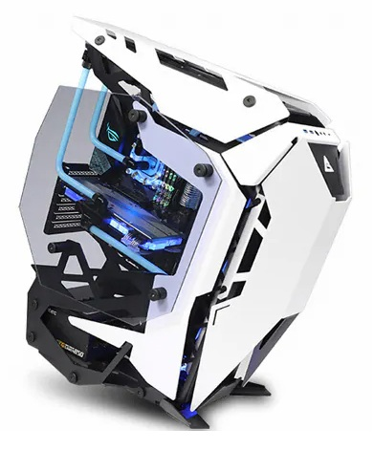 Antec TORQUE (화이트) 가격: 539,000원 오픈형 케이스
총 평가 및 부품가격 인터넷 최저가 (공임 미포) | 14100 을 이용한 사무용 PC 게이밍 pc는 아니며, 유튜브감상, 웹서핑, 간단한 사무용, 매장 포스용 인강용에 저렴하게 쓸수있음!! 기본 클럭이 높아 빠릿한 느낌의 사무용 PC 싱글 성능은 AMD 보다 높고 멀티성능은 떨어지기에 라이트한 용도에 적합 14100 본체: 907,470원 | 게임을 즐기지 않거나 케쥬얼한 게임 (바둑, 포커, 롤 등등 저사양 게임) 정도만 즐기시는 유저분께 적합한 PC i3 보다는 멀티 성능이 좋아 고사양 사무용으로도 쓸만한편 (용량 큰 엑셀, 라이트한 포토샵 등등, 포토샵 사용시 16X2 메모리로 올려 주세요!) 5500GT+ A520 본체: 851,830원 | 초 고사양게임은 어느정도 옵션 타협이 필요하나 디아2/오버워치2/롤/피파/던파 등등 인기 게임에서는 상옵 플레이가 가능한 게이밍 PC (배그, POE2 아이온2는 더 상위 제품 선택 추천) FHD 중.사양 게임에 적합하다 14400F + RTX5050 : 1,667,500원 (같은사양이 램 8X2는 약 147만원) | 9600X를 사용해 12400F(or 13400)나 5600 보다 월등히 높은 프레임을 보임 (구형인 9-12세대 i9 보다도 나은 게임 프레임) 멀티성능도 13400F와 비슷한 편, 7800X3D로 바꾼 견적의 경우 월등히 높은 프레임 방어와 평균 프레임을 보임 78X3D+B650EM+5060Ti: 2,328,200 9600X+5060: 2,079,660원 | 9-12세대 i7,i9과 비교해도 딸리지 않는 게이밍 성능을 보여줌 (9600X보다 살짝 처짐) 포토샵과 라이트룸도 충분! DDR4를 써서 프레임 방어는 살짝 하락하지만 현역으로 가성비 있게 쓸만한 다용도 PC (영상 편집 입문도 가능 5060 사용시) -136KF+B760+5060TI: 2,105,810원 -136KF+B760+5060: 2,026,870원 | 1번) 260견적은 FHD에서 대부분 게임을 원활하게 풀옵으로 즐기며, 14600K대비 높은 멀티성능으로 (약30%) 다용도로 쓰기에도 좋다 (편집, 작곡, 고용량 액셀) 2번) 340견적의 경우 1번보다도 약40% 더 높은 프레임 QHD 144, 165에 적합하고 작업 + 4K입문용으로도 괜찮다 (그래픽 가속 쓰실분은 라데온 보다는 지포스로 가세요!) 다만 라데온 장착이라. 지포스 계열보다는 작업 계열 가속 지원이 미흡한편 1)250KF (벌크)+AG620+램32G+5060 Ti+세븐팬+750W: 2,463,480원 2)270K+잘만 A36+램32G+RX 9070XT+850W(VII)+3100M V2: 3,280,330원 3)250K+AG620+램32G+5070+750W(클래식2)+세븐팬: 2,863,570원 |  | 270K는 13900K와 비교해도 비슷하거나 높은 프레임이 나온다 멀티성능은 15% 이상 준수하여 각종 작업도 잘되는편 (5070TI 16G라 AI입문도 OK) (고주사율 QHD는 CPU가 아쉬우니, 4K 조합에 추천, QHD인 분은 AMD 7800X3D /9800X3D쪽으로 넘어가세요) 270K+5070TI+850W=3,819,180원 | 9800X3D를 넣어 FHD에서 프레임 방어에 중점을 둔 PC, 경쟁사의 146K와는 비교가 안되는 최소 프레임 방어로 로스트아크, 배그, 와우, 검은사막, POE2 등등에서 뛰어난 프레임 유지율을 보인다 5060TI의 성능은 FHD에서는 종결 (멀티성능 146K급) 9800X3D+B850M+RTX 5060 Ti + 750W+16x2(32G램): 2,836,310원 | 9070XT 성능은 4080과 비슷합니다. QHD에서는 풀옵 정도로 현존하는 대부분 게임 플레이 (평균 160 프레임) 4K도 어느정도 돌아가는 터라 4K 입문용으로 써도된다 (4K시 CPU를 9600X로 하향 조정가능, QHD는 78X3D or 98 추천!) 9800X3D+9070XT+B850m+850W: 3,344,700원 (램 32, SSD 1T) | 9800X3D+ 5070TI QHD에서는 풀옵 정도로 현존하는 대부분 게임 플레이가능 (평균 160 프레임) 4K 입문은 5080 추천! 7800X3D는 8코어급에 3D캐시 적용 최소프레임 방어가 뛰어남 9800X3D+5070TI+프로 = 4,126,720 98X3D+아트모스2+5080+프로아트+1000W: 4,914,720원 | 270K는 13900K의 완벽한 상위 호환 높은 멀티성능과 싱글클럭으로 어떠한 환경의 작업에도 적합하다 다만 게이밍 성능은 14세대와 큰 차이가 없어 게임이 우선인 유저는 AMD쪽을 가는게 좋다 AI 입문 및 영상편집용으로 좋은 PC 견적 (129K보다야 게이밍 성능 우위) 270K+5070TI+수랭+Z890: 4,928,390원 | 270K를 사용한 작업용 PC는 작업은 9950X와 맞먹고 게이밍은 14세대 i9과 비슷한 수준이다 게이밍은 라이트하게 즐기고 가성비와 작업이 우선일때 추천 (렌더링/인코딩류) 참고로 265K와 285K는 270K대비 확연히 가성비가 나쁜편이라 270K만 보시면 됩니다 270K+5090+1200W: 10,700,500원 | 경쟁 상대가 없는 최고의 게이밍 CPU 9800X3D를 장착한 고성능 게이밍 PC 프레임 방어를 중시하는 유저면 돈을 투자할만한 값어치가 있는 PC 어느정도 멀티성능도 나와 다용도로 써도 좋다 (순수 게이밍 유저는 쿨러 RC1900 가도됨) 98X3D+5070TI+아트+수랭+32G: 464만 98X3D+5080+64G+수랭: 589만 | 9950X로 가시면 게이밍은 다소 성능이 낮아 (9950X3D와 비교시 약 10%) 작업 전용으로 쓰는게 좋으며, 9950X3D로 가면 작업과 게이밍 모두 최상위 성능을 보여준다 (9900X3D는 게이밍은 9800X3D보다 낮고 작업은 어느정도 높은 제품) 9950X3D2+5070Ti+어엘/크라켄: 625만 9950X3D2+5080+어엘/크라켄: 689만 | 로또 당첨된다면 한번쯤 사볼만한 견적으로 도저히 제정신을 가지고 지르기에는 힘든 본체 가격이다 취향것 갖고싶은 최상위 제품을 조합해서 만든 최고급 .. PC (이걸로 방어안되는겜은 딴 PC로도 안됨) 9850X3D+화이트세팅+5090+파노라마 수랭 약 1500만원대!
 | 상기 견적은 전체 몰에서 가장 저렴한 가격의 합이다 (실구매가는 3-4% 가량 높음) 조립 비용이나 , 택배비 등은 포함되지 않음! (업계 평균 조립비용은 약 4~5만원) |  |  | 9600X + 5060 견적은 14600KF + 4060TI와 동등한 성능을 보임 (4060TI = 3070 급 성능) 7500F + 7600은 5060의 성능을 못 뽑음 | 225F는 현시점에서 136KF의 가성비를 이길 방법이 없고 136KF가 품절나서 146KF를 상대적으로 비싸게 쓰더라도 이쪽이 더 가성비 있는편 | 250K는 게이밍이 14600K 대비 소폭우위 멀티성능은 약 30% 증가함 | 270K는 게이밍이 14900K 대비 동급 멀티성능은 약 15% 가까이 증가함 (작업용 가성비 킹) | 요즘 영상 편집은 엔비디아 그래픽으로 가속 기능 지원하니.. 라데온 말고 엔비디아 그래픽카드 가세요! | 7800X3D 세팅은 240만원대 견적을 참조하세요!! | 9070XT는 5070TI와 성능이 3-5%차이 (5%낮다) 라데온의 아쉬운점을 감안 해도 가성비 제품! | 5070TI와 5080은 약 14~16% 성능차이가 나기에 약간 더 높은 프레임을 원하면 5080 픽!! (5080 구매시 M보드 비추) | 상기 견적은 전체 몰에서 가장 저렴한 가격의 합이다 (실구매가는 3-4% 가량 높음) | (멀티성능은 147KF 보다 270K가 약 30% 가까이 우위에 있음, 게이밍은 14900K와 흡사) 270K+5080+수랭+850W+Z890 약 560만원 | 98X3D+5090+아트+수랭: 1098만 (게이밍 종결 : 4K 144, QHD 240) 케이스는 플럭스프로 기준 (램은 64G) | 9950X3D2+5090+어엘/크라켄: 1199만 (작업+게이밍 종결) 케이스 안텍 플럭스프로
 |  |  |  |  |  | 상기 견적은 전체 몰에서 가장 저렴한 가격의 합이다 (실구매가는 3-4% 가량 높음) 조립 비용이나 , 택배비 등은 포함되지 않음! |  |  | 상기 견적은 전체 몰에서 가장 저렴한 가격의 합이다 (실구매가는 3-4% 가량 높음) 조립 비용이나 , 택배비 등은 포함되지 않음! |  |  |  |  | 상기 견적은 전체 몰에서 가장 저렴한 가격의 합이다 (실구매가는 3-4% 가량 높음) 조립 비용이나 , 택배비 등은 포함되지 않음!

 |  |  |  |  |  |  |  |  |  |  |  |  |  |  |  | ~

Sheet2
70만원대 인텔 | 100(110)만원대 AMD | 110(120)만원대 인텔 | 성능격차 | 주석
1. 인텔 코어i3-12세대 12100F (정품) 1번:126,430원 (131F: 약 16만) | 1. AMD 라이젠5-4세대 5600 (버미어) 멀티팩 1번:165,330원, 2번:187,990원 | 1. 인텔 코어i5-12세대 12400F (정품) 1번:198,860원 (벌크:181,140원) | 와?! 가성비 CPU 판도가 바뀌었다 (영상참조) 12100F와 5600의 게이밍 성능은 대동소이 (비슷함) 12400F의 게이밍성능은 우위 | 다만 실사용 환경에서 벤치처럼 백그라운드에 모든걸 끄고 쓰지는 않기에.. 실사용에서는 5600이 소폭 앞섭니다
기본쿨러 써도 문제없음 소음 줄일려면 AG400 추가! | DEEPCOOL AG400 (가성비 제품) 1번:22,790원 |  | 12100F는 쿨러를 제외해도되나 외관 또는 소음의 문제로 종종 추가하시는 분들이 있음 | CPU가격에서 4만원 + 쿨러에서 2만원 가량 12100F가 세이브 가능
1. ASUS PRIME H610M-K D4 1번:102,600원 | 3. ASUS PRIME A520M-A II 3번: 85,320원 | 1. ASRock B660M Pro RS D4 1번:144,720원 | 인텔의 보드값이 비싼편 A520M-A ll는 방열판도있고 램 슬롯도 4개에 확장성도 뒤지지않는데 2만원 싸다!! | 앞에서 6만원 차이났던걸 4만원 격차까지 좁혀옵니다 + A보드에서도 램오버 가능
1. 삼성전자 DDR4-3200 8G X 2ea 1번: 25,460X 2개 = 50,920원 | 1. 마이크론 Crucial DDR4-3200 CL22 8G X 2ea (램오버) 1번:48,000원 | 1. 삼성전자 DDR4-3200 8G X 2ea 1번: 25,460X 2개 = 50,920원 | 램은 인텔이든 AMD든 동일하게 DDR4 제품 쓰시면됩니다 성능격차도 없고 종류도 굳이 따지지 않아도 좋습니다 | 가격 격차는 없음 (AMD의 경우 A보드에서도 램오버 가능해 추가 성능 향상 가능)
1. 이엠텍 지포스 GTX 1660 SUPER MIRACLE II 2. ASRock RX 6600 CHALLENGER D 1번:276,230원 2번:255,850원 | 1. ZOTAC GAMING 지포스 RTX 4060 Ti TWIN Edge 2. PNY 지포스 RTX 4060 VERTO D6 8GB 3. PowerColor 라데온 RX 6700 XT Fighter (재입고됨) 1번:570,240원 2번:437,400원 3번:461,160원 |  | 1660 VS 3050 VS 2060 (영상참조) 9월 그래픽 가성비 비교표 (영상참조) 4060TI의 성능이 159% 4060의 성능은 138% 1660S의 성능은 78% (1660은 73%) | 1660S를 100%로 환산시 4060은 176%의 성능 4060TI는 무려 203%의 성능!! (두배격차) 대부분 게임에서는 % 만큼 프레임이 증가함!!
1. SK하이닉스 Gold P31 1번:49,680원 | 2. SK하이닉스 Gold P31 M.2 (500GB) 2번:49,680원(1T:96,750) |  | SSD는 동일한 품질의 제품을 사용함 (여기에 몇푼 더싸다고 D램 리스, QLC 쓰는건 비추천) | 가격 격차는 없음
2. FSP HYPER K PRO 500W 80PLUS Standard 230V EU 2번:52,090원 | 1. 마이크로닉스 Classic II 풀체인지 600W 1번 600: 59,940원 | 1. 시소닉 A12 STANDARD 230V EU SSR-600RA LLC 1번:60,720원 | 파워는 안정성을 위해 100W 100만원대에서 추가됨 (기본적으로 마닉, 시소닉, FSP 제품을 권장함) | 비용 격차는 만원 내외
darkFlash DK200 RGB 강화유리 (블랙) 가격: 38,880 (화이트:44,570)원 | darkFlash DK200 RGB 강화유리 (블랙) 가격: 38,880 (화이트:44,570)원 | darkFlash DK200 RGB 강화유리 (블랙) 가격: 38,880 (화이트:44,570)원 | 케이스는 발열 격차가 심하지 않아 동급의 제품사용 | 가격 격차는 없음
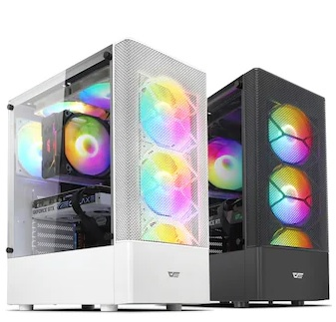 초 고사양게임은 어느정도 옵션 타협이 필요하나 디아2/오버워치/롤/배그/피파 등등 인기 게임에서는 상옵 플레이가 가능한 게이밍 PC 다만 CPU의 순수성능은 5600보다 낮은편이라 고사양 게임을 자주 즐긴다면 윗급 100만원대 견적으로 가세요!! 12100F+1660 S : 696,780원 | 5600X와 0.2클럭차이밖에 안나는 5600 을 사용해서 12400F와도 차이가 적다 FHD 게임은 80~100프레임 상태로 상옵이 가능하며 10,11세대와 비교시 확연히 좋은 게이밍 성능 (포토샵이나 편집시 램은 16X2로) 5600+4060TI(8GB): 1,125,100원 5600+B550+4060 : 992,260원 | 6코어급 CPU의 반란.. 9-11세대 i7,i9을 이기는 게이밍 성능을 지닌 CPU 12400F를 사용해서 포토샵 OK 영상편집도 어느정도 가능 + FHD 상옵 게이밍까지 가능한 가정용 PC의 표준 (포토샵이나 편집시 램은 16X2로) 12400F+4060TI(8GB): 1,156,910원 12400F+4060: 1,024,070원 | 구매가격 -----------------------------------------성능 (FHD) 12100F + 1660 S : 약70만 (부품가 기준) ----- 100% 12100F + 4060 : 약 86-88만 (부품가 기준)----- 176% 5600 + 4060 : 약 90만 (부품가 기준)----------- 179% 5600 + 4060TI : 약 103만 (부품가 기준)-------- 207% 12400F + 4060 : 약 100만 (부품가 기준)------- 181% 12400F + 4060TI : 약 114만 (부품가 기준)---- 211% | 가성비 기준 계산 1% 성능당 비용 12100F + 1660 S : 7천원 - 가성비 꼴지 12100F + 4060 : 5천원 - 가성비 2위 5600 + 4060 : 5천 30원 - 가성비 3위 5600 + 4060TI : 4천980원 - 가성비 1위 12400F + 4060 : 5천520원 12400F + 4060TI : 5천400원 | 추신: 5600으로 성능지표 계산시 1660S와 4060이 179% 성능차였지.. 5800X 3D로 성능지표 계산 184% 까지 벌어짐
중, 저사양 게임을 돌리기위한 PC 다양한 게임을 즐기시려면 110만원대 PC로 구매하세요!! | 12400F와 비교시 약 4~8% 가량 프레임이 덜나오는 편 7500F가 워낙싸서 이쪽우선 추천 | 5600보다 소폭 높은 프레임과 (약5%) 멀티작업 성능을 보여줌 (약10%) | 궁금해하실까봐 추가 13400F + 4060 TI : 약 123만 (부품가 기준) ---- 213% (5천770) 13600K + 4070 : 약 190만 (부품가 기준) ------ 271% (7천010) | 가장 가성비 있는 구간은 FHD 기준 5600 + 4060TI 조합

